상품제안서
주문제작 PVC캐릭터 볼펜 | 상품코드: S20514

 |  |  |  |  |  |  | 02-713-8555 | www.synergygift.co.kr
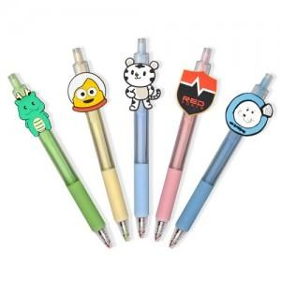

【상세/제작정보】 | <p>* 디자인의 난이도나 색상에 따라 추가 금액 발생할 수 있습니다.</p><p>* 기본3색 (1도 추가시 추가 금액 발생 )</p><p>* 기본 사이즈 2.5cm(가로) x 4.5cm(세로) x 2mm(두께,아크릴) 내외 제작가능​</p>

【인쇄/포장옵션】 | 풀칼라 / OPP(비닐)

【공급단가】 | 수량 | 500~ | 1,000~ | 3,000~ | 10,000~ | 20,000~
*VAT별도 | B형 | 1,640원 | 1,590원 | 1,540원 | 1,490원 | 1,460원
 | A형 | 1,770원 | 1,710원 | 1,660원 | 1,600원 | 1,570원

【상품 URL】 | https://www.synergygift.co.kr:443/src/goods_detail.php?gdno=20514

